TDL1-2
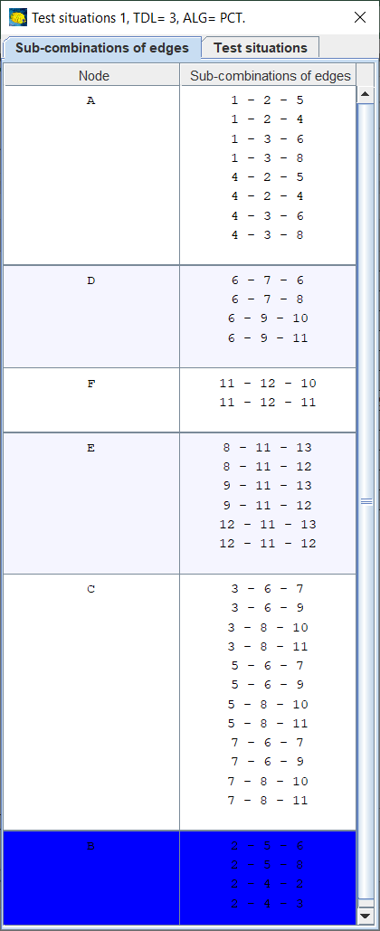
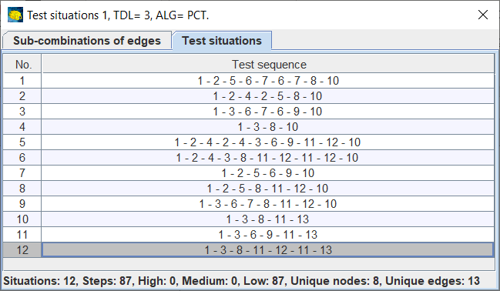
Procesní testy (domací úkol č. 5), část 1. průchod scénáři Test depth level 1 a 2 |  |  |  |  |  |  |  |  |  | Graf:
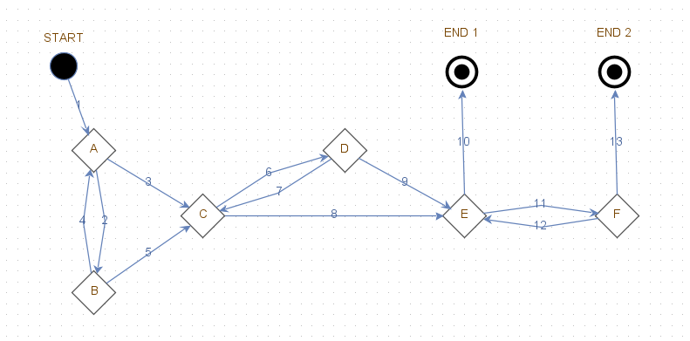
 |  |  |  | TDL=1 | TDL=2
p.č. | Větvící body | Vstupní akce | Výstupní akce | Kombinace pro test | Kombinace pro test
 | START | - | 1 | - | -
1 | A | 1, 4 | 2, 3 | 2, 3 | 1-2, 1-3, 4-2, 4-3
2 | B | 2 | 4, 5 | 4, 5 | 2-4, 2-5
3 | C | 3, 5, 7 | 6, 8 | 6, 8 | 3-6, 3-8, 5-6, 5-8, 7-6, 7-8
4 | D | 6 | 7, 9 | 7, 9 | 6-7, 6-9
5 | E | 8, 9, 12 | 10, 11 | 10, 11 | 8-10, 8-11, 9-10, 9-11, 12-10, 12-11
6 | F | 11 | 12, 13 | 12, 13 | 11-12, 11-13
 | END 1 | 10 | - | - | -
 | END 2 | 13 | - | - | -

 |  |  |  | Testovací scénáře TDL1 | Testovací scénáře TDL2
 |  |  |  | 1-2-5-6-7-8-11-12-10 | A | 1-2-4-2-5-6-7-6-9-11-12-10
 |  |  |  | 1-2-4-3-6-9-11-13 | B | 1-3-6-7-8-11-13 |  |  |  | UML:
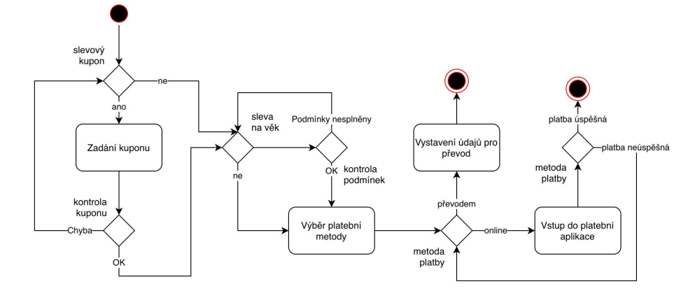
 |  |  |  |  | C | 1-2-4-3-8-11-12-11-13
 |  |  |  |  | D | 1-2-5-8-10
 |  |  |  |  | E | 1-2-5-6-9-10

 |  |  |  |  | A | B | C | D | E
 |  |  |  |  | 1-2 |  | 1-2 | 1-2 | 1-2
 |  |  |  |  |  | 1-3
 |  |  |  |  | 4-2
 |  |  |  |  |  |  | 4-3
 |  |  |  |  | 2-4 |  | 2-4
 |  |  |  |  | 2-5 |  |  | 2-5 | 2-5
 |  |  |  |  |  | 3-6
 |  |  |  |  |  |  | 3-8
 |  |  |  |  | 5-6 |  |  |  | 5-6
 |  |  |  |  |  |  |  | 5-8
 |  |  |  |  | 7-6
 |  |  |  |  |  | 7-8
 |  |  |  |  | 6-7 | 6-7
 |  |  |  |  | 6-9 |  |  |  | 6-9
 |  |  |  |  |  |  |  | 8-10
 |  |  |  |  |  | 8-11 | 8-11
 |  |  |  |  |  |  |  |  | 9-10
 |  |  |  |  | 9-11
 |  |  |  |  | 12-10
 |  |  |  |  |  |  | 12-11
 |  |  |  |  | 11-12 |  | 11-12
 |  |  |  |  |  | 11-13 | 11-13

Procesní testy (domací úkol č. 5), část 2. scenář TDL 3 generovaný Oxigen, (viz. přílohu CSV)

